資料
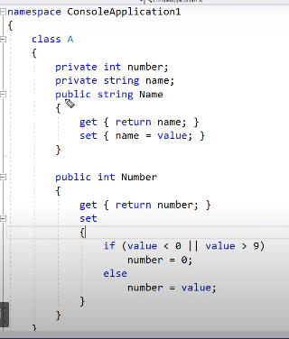
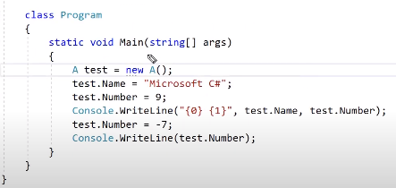
 |  | A形式の客体を生成

 |  | Aclassのメンバー変数に値を入れ

変数の値をreturn |  | 出力 : | Microsoft C# 9

入力された値を変数に入れ |  | Number変数の値を変更

 |  | 出力 : | 0

 | 値入れの条件設定
 | 値が0より小さかったり、9より大きいと0を入れ

 | 上の条件他ならそのままに入れ

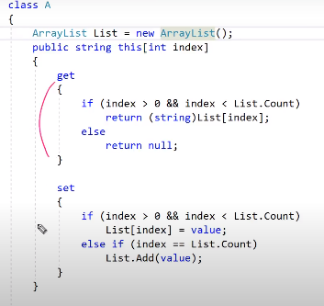
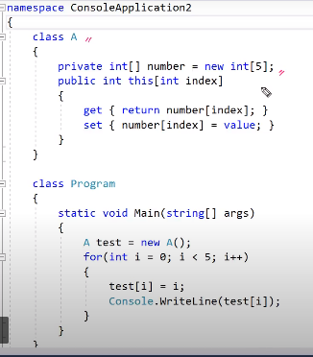

 | index = Listの中を指定 |  | 指定配列を設定、読み

 | 0より大きく、リストより小さいとreturn
 | ではないとnull

 |  | 出力 :
 |  | 0 1 2 3 4
 | 0より大きく、リストより小さいと入れ
 | ではないとListを追加して入れ

